INFORMASJON
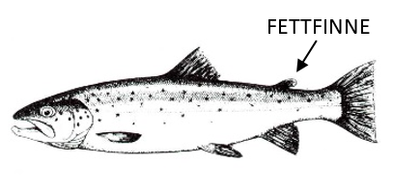
Fangstjournal for garnfiske i:
Årstall:
Fiskerens navn:
Adresse:

Ferdig utfylt journal sendes etter endt sesong som vedlegg til e-post:
fminpost@fylkesmannen.no
HUSK!
- Også garnnetter uten fangst av fisk skal føres opp med fangstinnsats.
- Det er viktig at antall garnnetter fremkommer ved at ”fra og til”-dato føres når garnene står mer enn én natt. Står garnene kun én natt føres datoen for utsetting av garn.
- Legg merke til om ørreten er en villfisk eller settefisk. Settefisken har avklipt fettfinne - se figur.
Alle opplysningene du oppgir vil bli behandlet fortrolig og vil kun bli brukt i forbindelse med overvåking og forvaltning av fiskebestandene.
Alle som leverer fangstrapport innen utgangen av året vil være med i trekningen av et gavekort hos Skitt fiske pålydende kr 3500,-!

